A-DAPT Blueprint
A-DAPT Blueprint
 |  |  | THEME: TASK 10 | EPIC: GALAXY OPAL | FEATURE: เพิ่มหน้าการแชทระหว่างคนขับและผู้โดยสาร | STORY: As a driver, I want to send a message to a passenger without revealing too much personal information so that I can communicate with them in a saver manner.
 |  |  | DESIGNED BY: ศิวภาส / ศจิษฐา | DATE: 18/02/69 | NOTE:

CUSTOMER VISIBLE | ACCEPTANCE TEST
 | 1. คนขับ (Driver) เข้าสู่ระบบและไปที่หน้า "เส้นทางของฉัน"
 | 2. คนขับเลือกรายการจองที่มีสถานะ "ยืนยันแล้ว" เท่านั้น
 | 3.คนขับกดปุ่ม แชทกับผู้โดยสาร เพื่อเปิดหน้า Chat Room
 | 4. หน้าแชทแสดงเฉพาะชื่อและรูปโปรไฟล์ของคนขับ
 | 5. คนขับพิมพ์ข้อความและกดส่ง ระบบต้องแสดงข้อความในฝั่งผู้โดยสารโดยอัตโนมัติภายใน 5 วินาที
 | 6. เมื่ออ่านข้อความแล้ว สถานะการอ่าน (Read Status) และจำนวนข้อความค้าง (Unread Count) ต้องอัปเดตให้ถูกต้อง
 | USER INTERFACE (UI)
 | 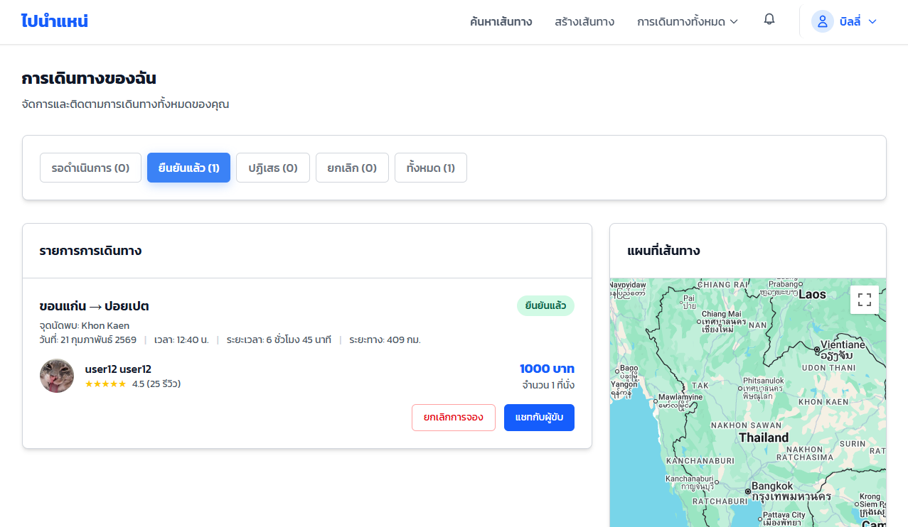 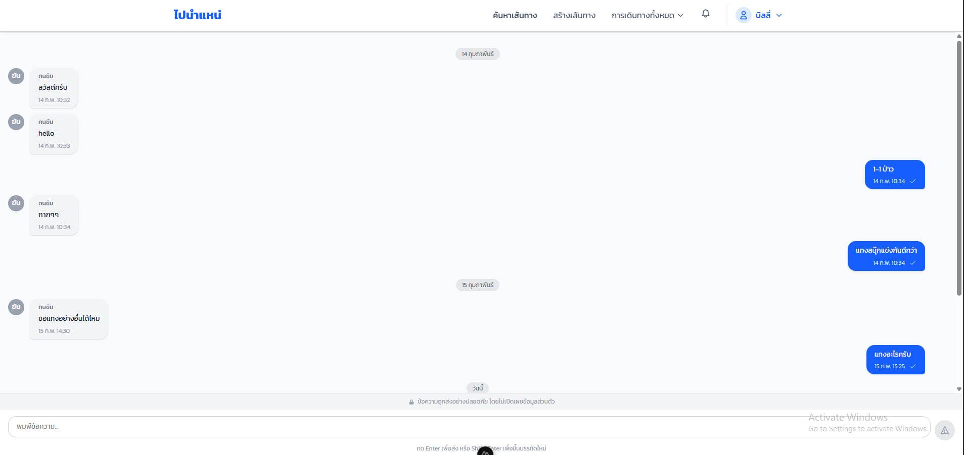

CUSTOMER INVISIBLE | BUSINESS LOGIC
 | สร้าง/เปิด Chat Room ต่อ 1 ทริป (ride_id)
 | อนุญาตให้ใช้งานแชตได้เฉพาะ คนขับ (driver) และผู้โดยสาร (passenger) ของทริปนั้น เท่านั้น
 | เมื่อส่งข้อความ ระบบต้องบันทึก: sender_id, ride_id, message, timestamp
 | มีสถานะการอ่านข้อความอย่างน้อย 1 แบบ read_at หรือ is_read เพื่อบอกว่า “อ่านแล้ว/ยังไม่อ่าน”

 | DATABASE
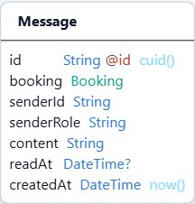
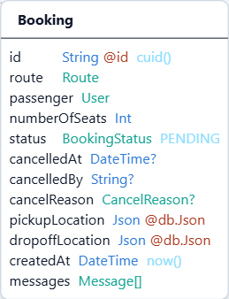
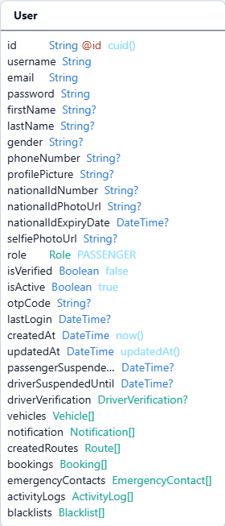

 | SUPPORT
 | Database | Security
 | Prisma ORM | JSON Web Token

